2020_Investigación
 |  |  |  |  |  |  |  |  |  |  | Unidade de Análises e Programas

2020_Investigación: información xeral
Fontes: SAID, OPI, Meta4, Área de apoio á investigación e transferencia Ourense, Biblioteca Universitaria
Data do informe: abril 2021

2020_INVESTIGACIÓN

Grupos de investigación

TESES DOUTORAMENTO 2020
nº teses lidas | 120
PUBLICACIÓNS CIENTÍFICAS 2020
nº de artigos publicados en revistas indexadas na Web of Science (abril 2021) | 1,660
PUBLICACIÓNS PROPIAS 2020
Monografías | 2
Revistas | 9

GRUPOS DE INVESTIGACIÓN 2020* | ÁMBITO
 | Artes e Humanidades | Ciencias | Ciencias da Saúde | Ciencias Sociais e Xurídicas | Enxeñaría e Arquitectura | Total | Estranxeiros/as
nº de grupos de investigación | 30 | 44 | 5 | 46 | 44 | 169
nº de membros grupos de investigación** | 323 | 581 | 79 | 512 | 463 | 1,958 | 121 | *Aos grupos de investigación sen ámbito asignado en SUXI, asignóuselles o ámbito do/a IP/coordinador/a; aqueles que carecen desta figura, asignóuselles o ámbito maioritario.
nº de membros mulleres | 207 | 293 | 49 | 262 | 137 | 948 | 61
nº de coordinadores/as e/ou investigadores/as principais | 48 | 81 | 15 | 56 | 60 | 260 |  | **Ao persoal externo á Uvigo e/ou que non está recollido en Meta4, asignóuselles o ámbito do/a IP/coordinador/a do seu grupo de investigación; aqueles que carecen desta figura, asignóuselles o ámbito maioritario no grupo.
nº de mulleres coordinadora e/ou Investigadora principal | 25 | 30 | 5 | 24 | 10 | 94

Participantes en proxectos de investigación, por categoría e ámbito | Artes e Humanidades |  |  | Ciencias |  |  | Ciencias da Saúde |  |  | Ciencias Sociais e Xurídicas |  |  | Enxeñaría e Arquitectura |  |  | Total xeral
 | Homes | Mulleres | Total | Homes | Mulleres | Total | Homes | Mulleres | Total | Homes | Mulleres | Total | Homes | Mulleres | Total
Axudante doutor/a |  |  |  | 2 |  | 2 |  |  |  | 2 | 4 | 6 | 8 | 2 | 10 | 18
Catedrático/a de Escola Universitaria | 1 |  | 1 | 1 | 1 | 2 |  |  |  |  | 1 | 1 | 1 |  | 1 | 5
Catedrático/a de Universidade | 1 | 3 | 4 | 42 | 10 | 52 | 5 | 1 | 6 | 14 | 7 | 21 | 34 | 5 | 39 | 122
Emérito | 1 | 1 | 2 | 2 |  | 2 |  |  |  | 1 |  | 1 |  |  |  | 5
Interino/a |  |  |  |  | 2 | 2 |  |  |  |  |  |  |  |  |  | 2
Profesor/a contratado/a doutor/a | 2 | 10 | 12 | 8 | 14 | 22 | 2 | 3 | 5 | 18 | 30 | 48 | 37 | 21 | 58 | 145
Profesor/a titular de Escola Universitaria |  |  |  |  |  |  |  |  |  |  |  |  | 3 |  | 3 | 3
Profesor/a titular de Universidade | 16 | 19 | 35 | 52 | 40 | 92 | 6 | 7 | 13 | 24 | 31 | 55 | 58 | 27 | 85 | 280
Total | 21 | 33 | 54 | 107 | 67 | 174 | 13 | 11 | 24 | 59 | 73 | 132 | 141 | 55 | 196 | 580

Nº DE SEXENIOS OBTIDOS NO ANO 2020 | Homes | Mulleres | Total
Artes e Humanidades | 6 | 9 | 15
Ciencias | 20 | 16 | 36
Ciencias da Saúde | 3 | 3 | 6
Ciencias Sociais e Xurídicas | 12 | 23 | 35
Enxeñaría e Arquitectura | 24 | 9 | 33
Total | 65 | 60 | 125

RECURSOS EXTERNOS CAPTADOS 2020
PROXECTOS INVESTIGACIÓN A.X. ESTADO | 4,796,595.00 €
PROXECTOS INVESTIGACIÓN A.C. GALICIA | 3,420,000.00 €
CONVENIOS | 337,048.00 €
PROXECTOS INVESTIGACIÓN EUROPEOS | 4,084,011 €
PROXECTOS INVESTIGACIÓN INTERREG. | 244,065 €
FACTURACIÓN C.A.C.T.I. | 371,811.92 €
FACTURACIÓN E.C.I.M.A.T. | 146,669.21 €
FACTURACIÓN CINBIO | 19,443.69 €
CONTRATACIÓN I+D | 5,104,978.53 €
INOU | 45,000.00 €
TOTAL | 18,569,622.56 €
ORZAMENTO VIGO (PREVISIÓNS INICIAIS) | 194,995,836.00 €
% | 9.52%

2020_Proxectos
 |  |  |  |  |  |  |  |  |  |  |  |  | Unidade de Análises e Programas

2020_Proxectos de investigación por convocatorias
Fonte: SAID, OPI, Área de apoio á investigación e transferencia Ourense
Data do informe: abril 2021

2020_PROXECTOS DE INVESTIGACIÓN

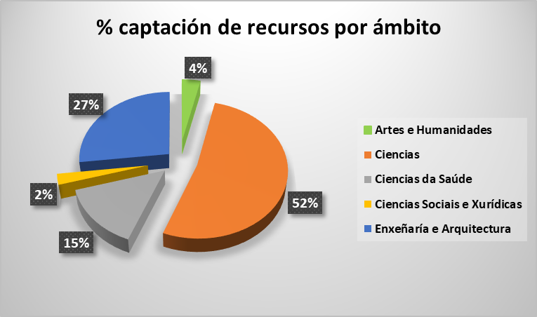
PROXECTOS | ÁMBITO DO PDI RESPONSABLE
 | Artes e Humanidades |  | Ciencias |  | Ciencias da Saúde |  | Ciencias Sociais e Xurídicas |  | Enxeñaría e Arquitectura
 | Número | Importe | Número | Importe | Número | Importe | Número | Importe | Número | Importe | Total Número | Total Importe
E - CENTRAL DO ESTADO | 2 | 75,020 € | 21 | 2,510,237 € | 4 | 491,938 € | 8 | 296,450 € | 12 | 1,422,950.00 € | 47 | 4,796,595 €
X - XUNTA DE GALICIA | 3 | 380,000 € | 8 | 1,395,000 € | 1 | 280,000 € | 0 | 0 € | 8 | 1,365,000.00 € | 20 | 3,420,000 €
O - OUTROS (convenios) |  |  | 1 | 30,249 € |  |  |  |  | 4 | 306,799.00 € | 5 | 337,048 €
Europeos_H2020 |  |  | 5 | 2,574,486 € | 3 | 1,110,235 € |  |  | 2 | 375,187.50 € | 10 | 4,059,908 €
Europeos_Interrexionais |  |  | 2 | 244,065 € |  |  |  |  |  |  | 2 | 244,065 €
Europeos_Outros | 1 | 4,793 € |  |  |  |  | 1 | 19,310 € |  |  | 2 | 24,103 €
INOU | 1 | 5,000 € | 3 | 15,000 € |  |  | 3 | 15,000 € | 2 | 10,000.00 € | 9 | 45,000 €
Total xeral | 7 | 464,813 € | 40 | 6,769,036 € | 8 | 1,882,173 € | 12 | 330,760 € | 28 | 3,479,936.50 € | 95 | 12,926,719 €

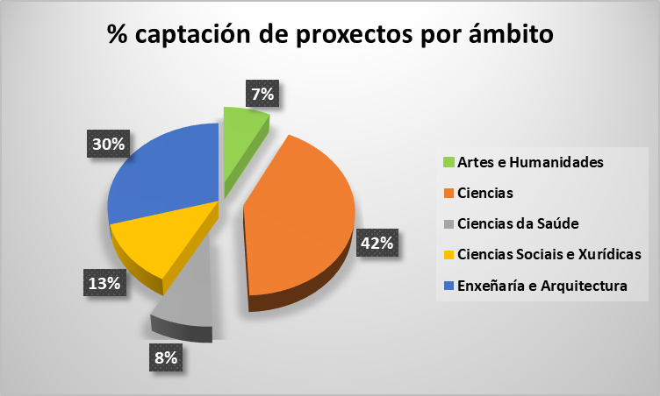
PROXECTOS | ÁMBITO DO PDI RESPONSABLE
 | Artes e Humanidades |  | Ciencias |  | Ciencias da Saúde |  | Ciencias Sociais e Xurídicas |  | Enxeñaría e Arquitectura
 | Homes | Mulleres | Homes | Mulleres | Homes | Mulleres | Homes | Mulleres | Homes | Mulleres | Total Número
E - CENTRAL DO ESTADO | 2 | 0 | 16 | 5 | 4 | 0 | 2 | 6 | 8 | 4 | 47
X - XUNTA DE GALICIA | 3 |  | 5 | 2 |  | 1 |  |  | 7 | 2 | 20
O - OUTROS (convenios) |  |  |  | 1 |  |  |  |  | 4 |  | 5
Europeos_H2020 |  |  | 2 | 3 | 2 | 1 |  |  | 2 |  | 10
Europeos_Interrexionais |  |  | 1 | 1 |  |  |  |  |  |  | 2
Europeos_Outros |  | 1 |  |  |  |  | 1 |  |  |  | 2
INOU |  | 1 | 1 | 2 |  |  | 1 | 2 |  | 2 | 9
Total xeral | 5 | 2 | 25 | 14 | 6 | 2 | 4 | 8 |  |  | 95

